Đăng nhập
User System |  |  | Process |  | Screen ID |  | Screen Name |  | Created By | Created Date | Approved Date
 |  |  | Screen Design |  | 1 |  | Login |  | Thịnh | 2025-05-28 | MMDDYY

I. Overview
 | 1.Cho phép người dùng đăng nhập bằng tài khoản đã đăng ký thành công

II. Screen Design
 | 1. Screen Detail Image

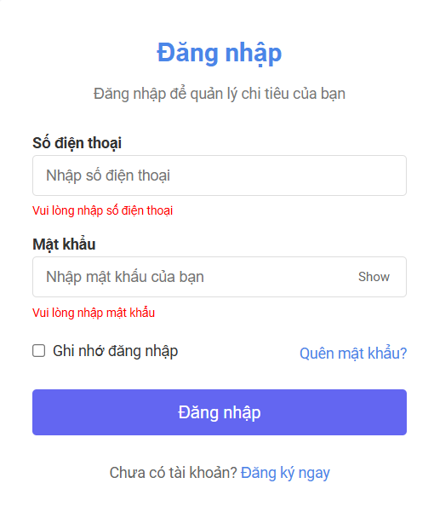

 | 2.Screen item

 | Item |  | Display |  | Type |  | I/O | Operation
 | 1 |  | Số điện thoại |  | Input text |  | I | Người dùng nhập vào số điện thoại đã đăng ký
 | 2 |  | Mật khẩu |  | Password |  | I | Nhập mật khẩu
 | 3 |  | Ghi nhớ đăng nhập |  | Checkbox |  | I | Lưu phiên đăng nhập
 | 4 |  | Quên mật khẩu |  | Link |  | I | Chuyển đến màn hình lấy lại mật khẩu
 | 5 |  | Đăng nhập |  | Button |  | I | Vào giao diện chính khi thành công

III. Activity Diagram

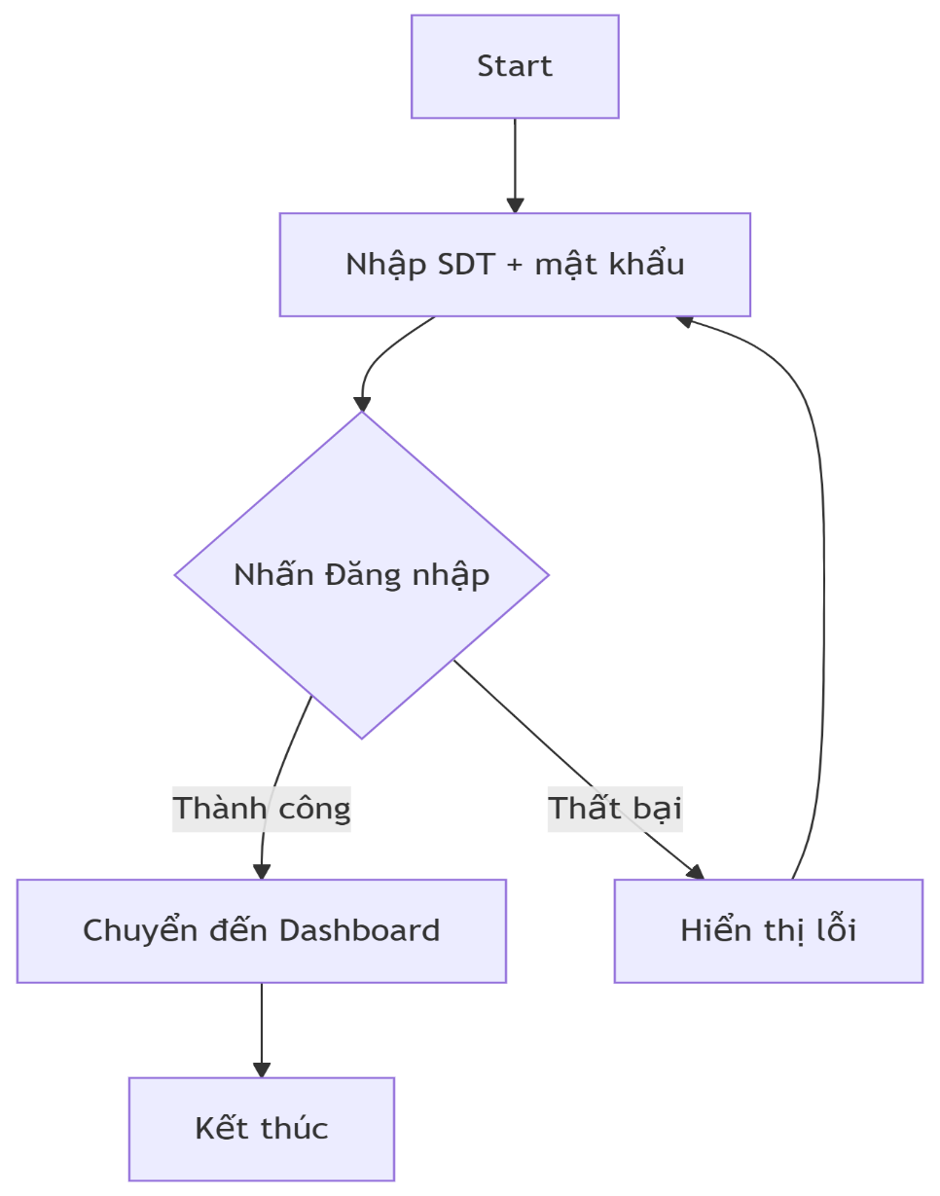

IV. Sequence Diagram

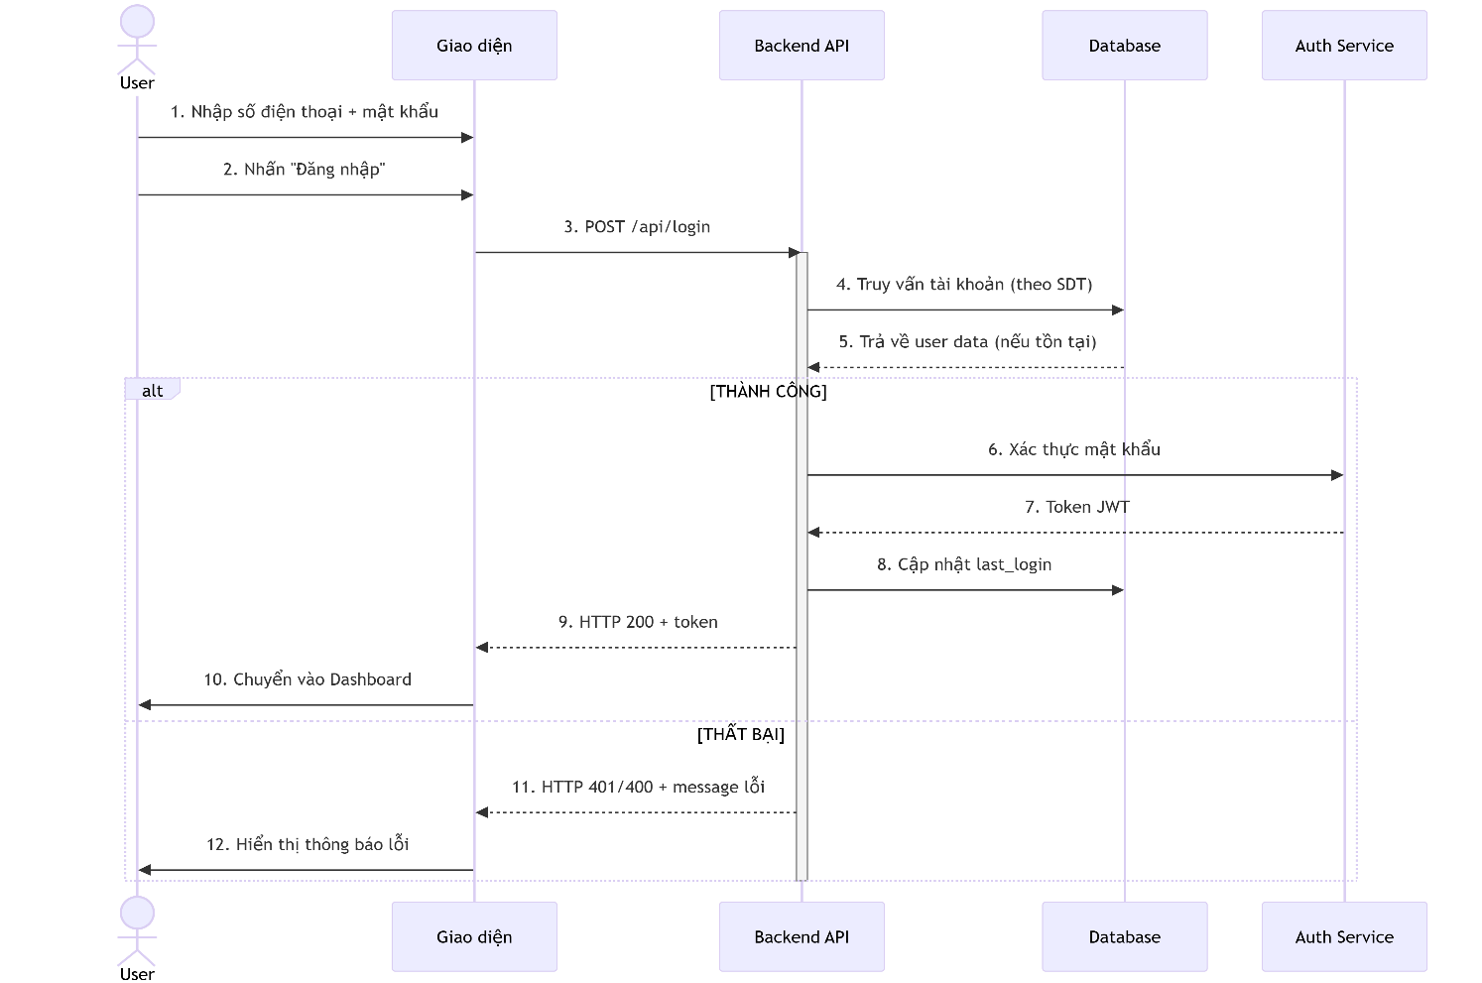

V. Main screen interaction

 | 1. Nhập liệu
 |  | Người dùng điền thông tin vào các trường
 |  | Nút Show cho phép xem mật khẩu tạm thời

 | 2. Submit
 |  | Khi click Đăng nhập, hệ thống kiểm tra validation trước khi gửi API

 | 3.Chuyển hướng
 |  | Thành công chuyển sang giao diện chính

VI. API Specification

 | POST /api/login

 | Request Body:
 |  |  | {
 |  |  | "phone": "string (10-11 số)",
 |  |  | "password": "string (min 8 chars)",
 |  |  | "remember_me": "boolean"
 |  |  | }

 | Responses:
 |  |  | Status Code | Response Body |  | Mô tả
 |  |  | 200 | { "token": "JWT" } |  | Đăng nhập thành công
 |  |  | 400 | { "error": "Invalid input" } |  | Dữ liệu không hợp lệ
 |  |  | 401 | { "error": "Unauthorized" } |  | Sai số điện thoại/mật khẩu

Đăng ký
User System |  |  | Process | Screen ID | Screen Name |  | Created By | Created Date | Approved Date
 |  |  | Screen Design | 2 | Register |  | Thịnh | 2025-05-28 | MMDDYY

I. Overview
 | 1.Cho phép người dùng đăng ký tài khoản để sử dụng hệ thống
 | 2.Sau khi đăng ký thành công, người dùng có thể đăng nhập bằng thông tin đã đăng ký(link chuyển hướng tới màn hình đăng nhập)

II. Screen Design
 | 1. Screen Detail Image

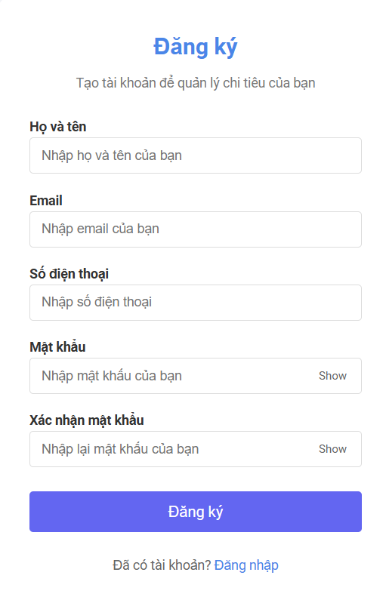

 | 2.Screen item

 | Item |  | Display | Type | I/O | Operation
 | 1 |  | Họ và tên | Input text | I | Người dùng nhập vào họ tên đầy đủ
 | 2 |  | Email | Input email | I | Người dùng nhập vào email(có validate định dạng)
 | 3 |  | Số điện thoại | Input phone number | I | Người dùng nhập vào số điện thoại
 | 4 |  | Mật khảu | Input password | I | Người dùng nhập vào mật khẩu
 | 5 |  | Show | Button | O | Ẩn/ hiện mật khẩu
 | 6 |  | Xác nhận mật khẩu | Input password | I | Người dùng xác nhận lại mật khẩu
 | 7 |  | Show | Button | O | Ẩn/ hiện mật khẩu
 | 8 |  | Đăng ký | Button | O | Gửi thông tin đăng ký đến backend
 | 9 |  | Đăng nhập | Link | O | Chuyển hướng sang màn hình đăng nhập(/login)

III. Activity Diagram

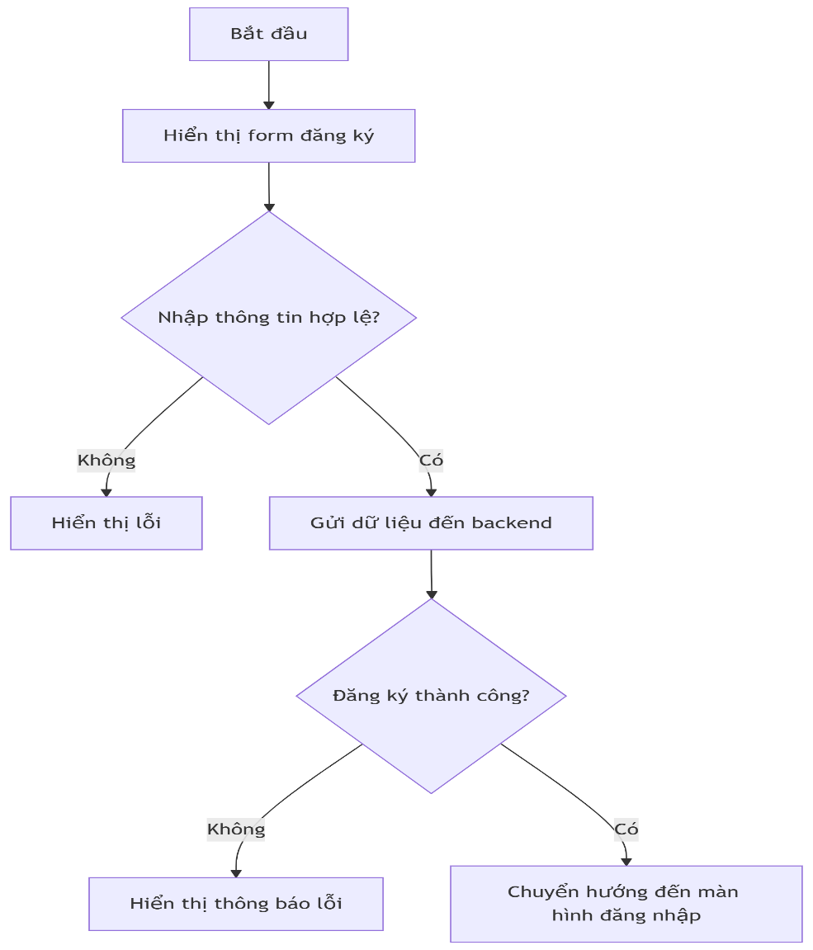

IV. Sequence Diagram

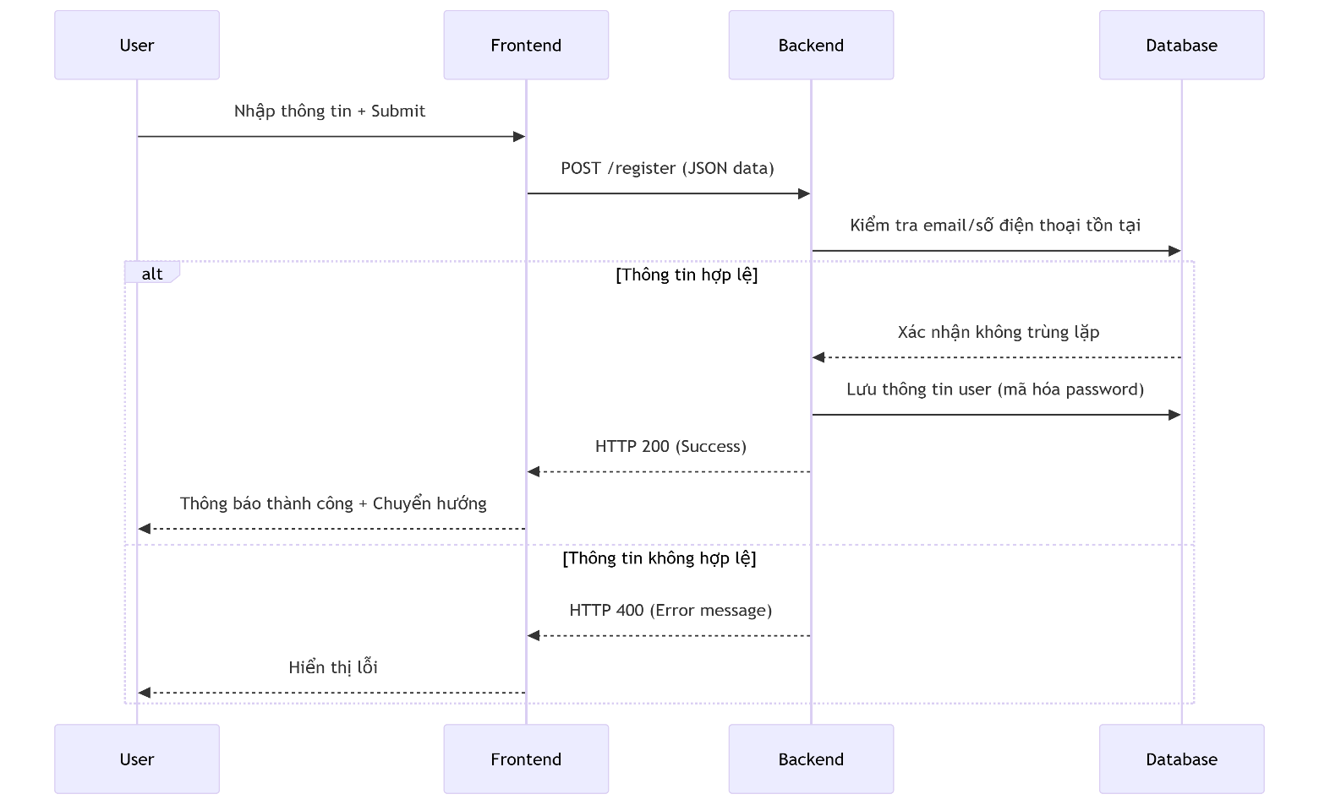

V. Main screen interaction

 | 1. Nhập liệu
 |  | Người dùng điền thông tin vào các trường
 |  | Nút Show cho phép xem mật khẩu tạm thời

 | 2. Submit
 |  | Khi click Đăng ký, hệ thống kiểm tra validation trước khi gửi API

 | 3.Chuyển hướng
 |  | Click Đăng nhập để mở màn hình login

VI. API Specification

 | POST / register

 | Request Body:
 |  |  | {
 |  |  | "fullname": "Nguyễn Văn A",
 |  |  | "email": "user@example.com",
 |  |  | "phone": "0123456789",
 |  |  | "password": "********",
 |  |  | "confirm_password": "********"
 |  |  | }

 | Response:
 |  | Thành công:
 |  |  | {
 |  |  | "success": true,
 |  |  | "message": "Đăng ký thành công!"
 |  |  | }

 |  | Lỗi:
 |  |  | {
 |  |  | "success": false,
 |  |  | "error": "Email đã tồn tại",
 |  |  | "code": "EMAIL_EXISTED"
 |  |  | }

Quên mật khẩu
User System |  |  | Process |  | Screen ID | Screen Name |  | Created By | Created Date | Approved Date
 |  |  | Screen Design |  | 3 | forgot-password |  | Thịnh | 2025-05-29 | MMDDYY

I. Overview
 | 1.Cho phép người dùng lấy lại password khi quên bằng email đăng ký

II. Screen Design
 | 1. Screen Detail Image

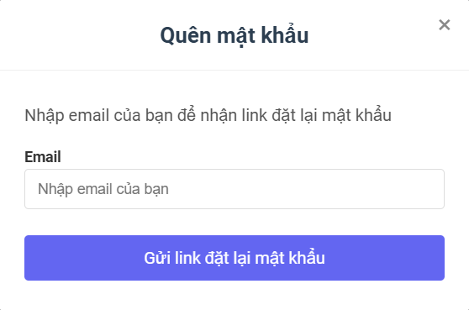

 | 2.Screen item

 | Item |  | Display |  | Type | I/O | Operation
 | 1 |  | Email |  | Input text | I | Người dùng nhập vào email đã đăng ký
 | 2 |  | Gửi link đặt lại mật khẩu |  | Button | I | Click để gửi dữ liệu về hệ thống

III. Activity Diagram

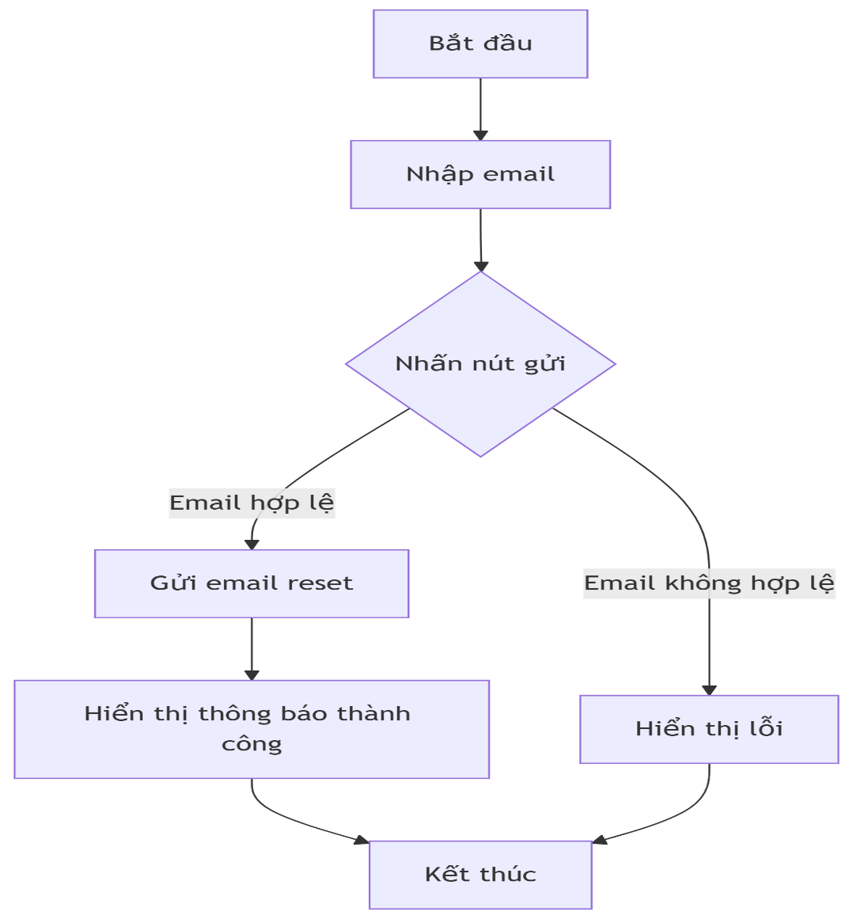

IV. Sequence Diagram
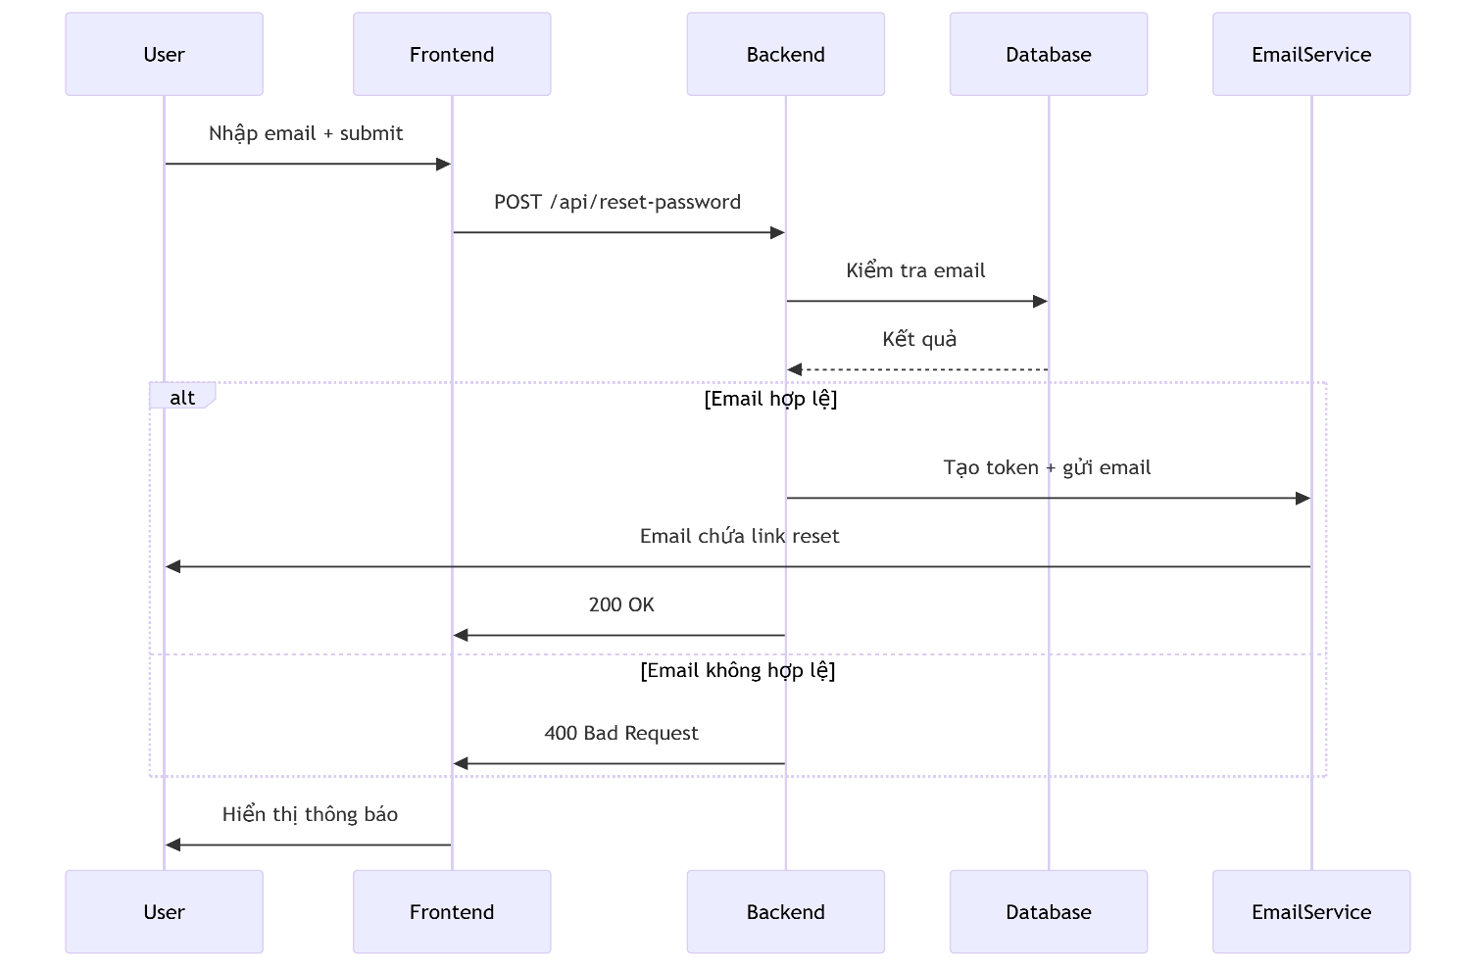

V. Main screen interaction

 | 1. Luồng chính
 |  | Người dùng nhập email ==> hệ thống kiểm tra:
 |  |  | Nếu hợp lệ: hiện nút "Gửi link"
 |  |  | Không hợp lệ: hiện nút màu xám
 | 2. Sau khi nhấn nút
 |  | Thành công: Hiện toast message:
 |  | ""
 |  | Thất bại : Hiển thị lỗi cụ thể
 |  |  | "Email không chính xác hoặc có lỗi trong quá trình xác nhận email"

VI. API Specification

 | POST /api/reset-password

 | Requesst Body:
 |  |  | {
 |  |  | "email": "string, format email"
 |  |  | }

 | Responses:
 |  |  | Status Code | Body Response |  | Mô tả
 |  |  | 200 | { "message": "string" } |  | Gửi email thành công
 |  |  | 400 | { "error": "Invalid email" } |  | Email không hợp lệ
 |  |  | 404 | { "error": "Email not found" } |  | Email chưa đăng ký

Hiển thị & cậpnhật tt cá nhân
User System |  | Process | Screen ID | Screen Name |  | Created By | Created Date | Approved Date
 |  | Screen Design | 4 | profile |  | Thịnh | 2025-05-29 | MMDDYY

I. Overview
 | 1.Cho phép người dùng xem thông tin, cập nhật thông tin cá nhân

II. Screen Design
 | 1. Screen Detail Image
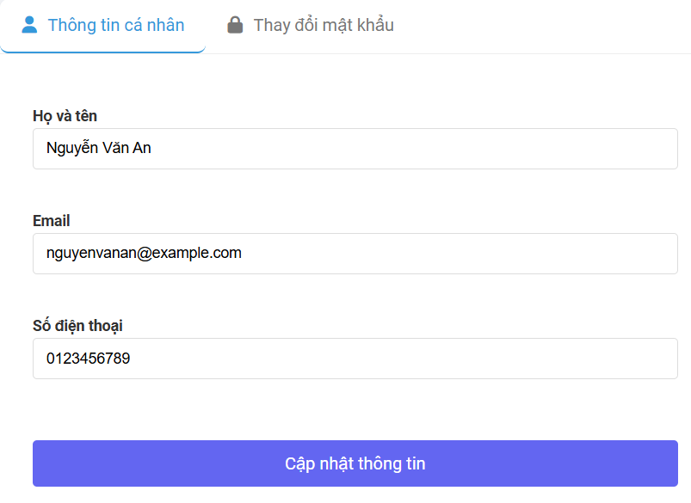

 | 2.Screen item

 | Item | Display | Type | I/O | Operation
 | 1 | Họ và tên | Input text | O | Hiển thị tên người dùng
 | 2 | Email | Input text | O | Hiển thị email người dùng
 | 3 | Số điện thoại | Input text | O | Hiển thị số điện thoại người dùng
 | 4 | Cập nhật thông tin | Button | I | Lấy thông tin mới và update

III. Activity Diagram
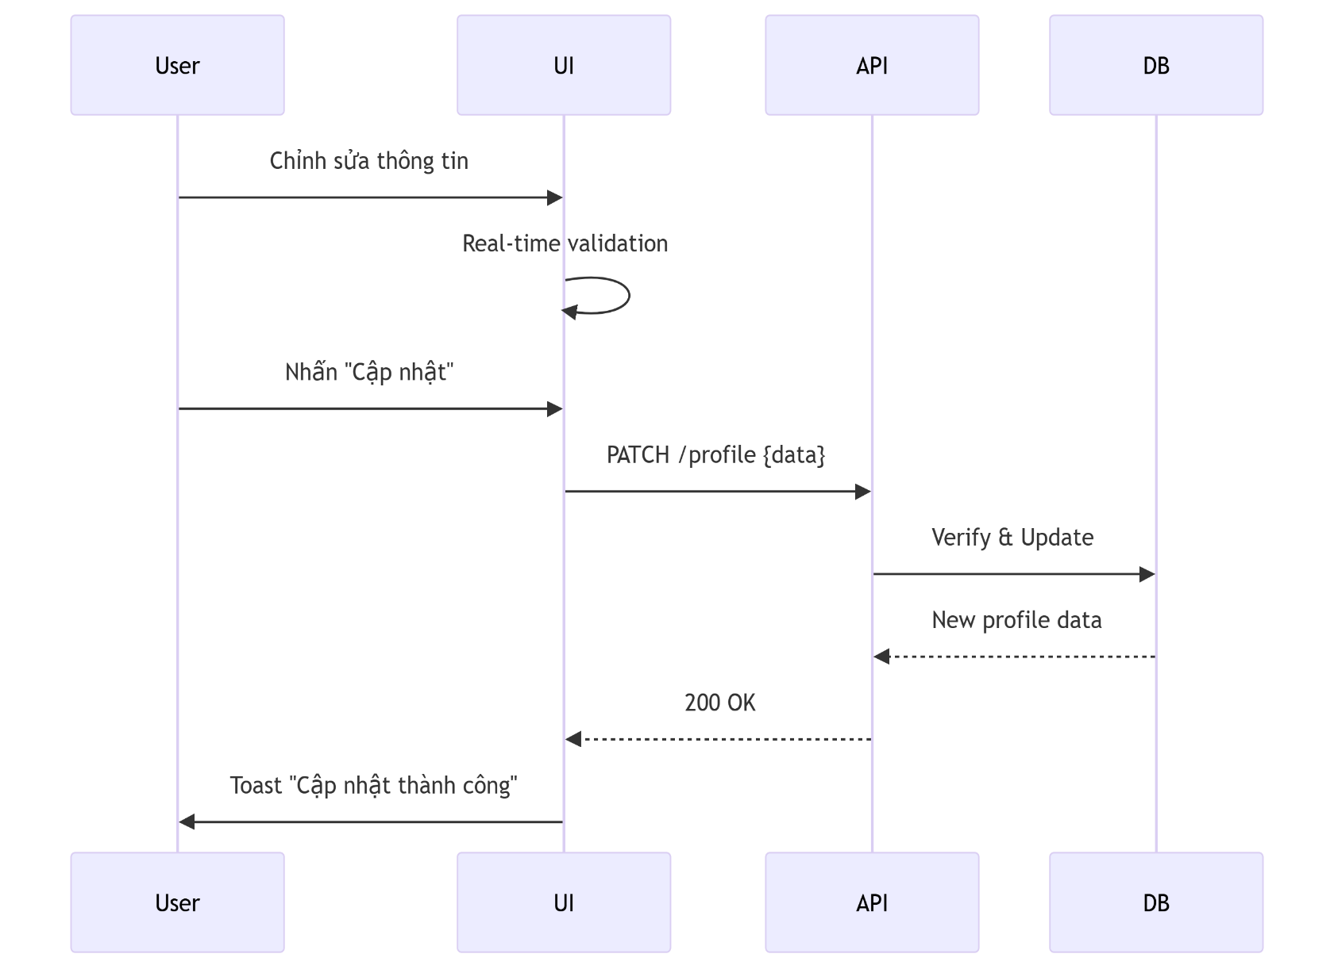
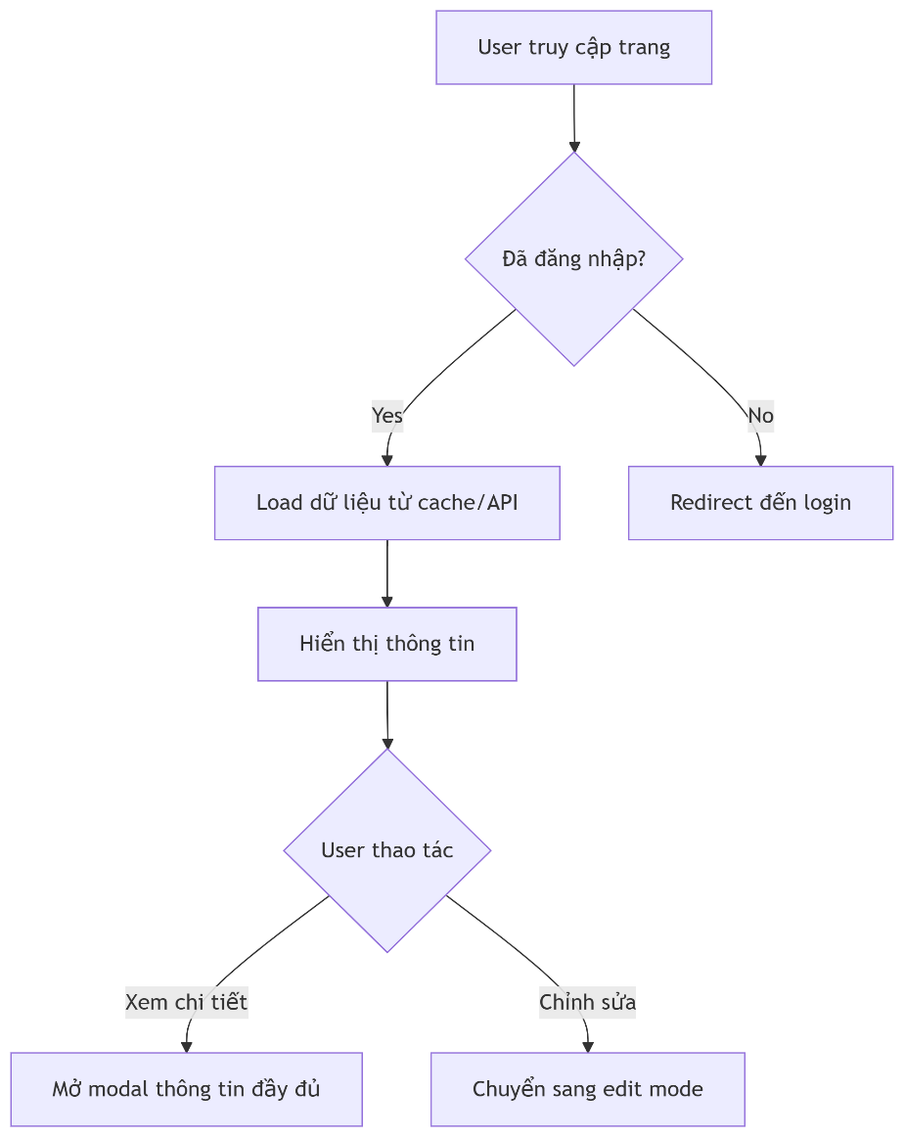

IV. Sequence Diagram

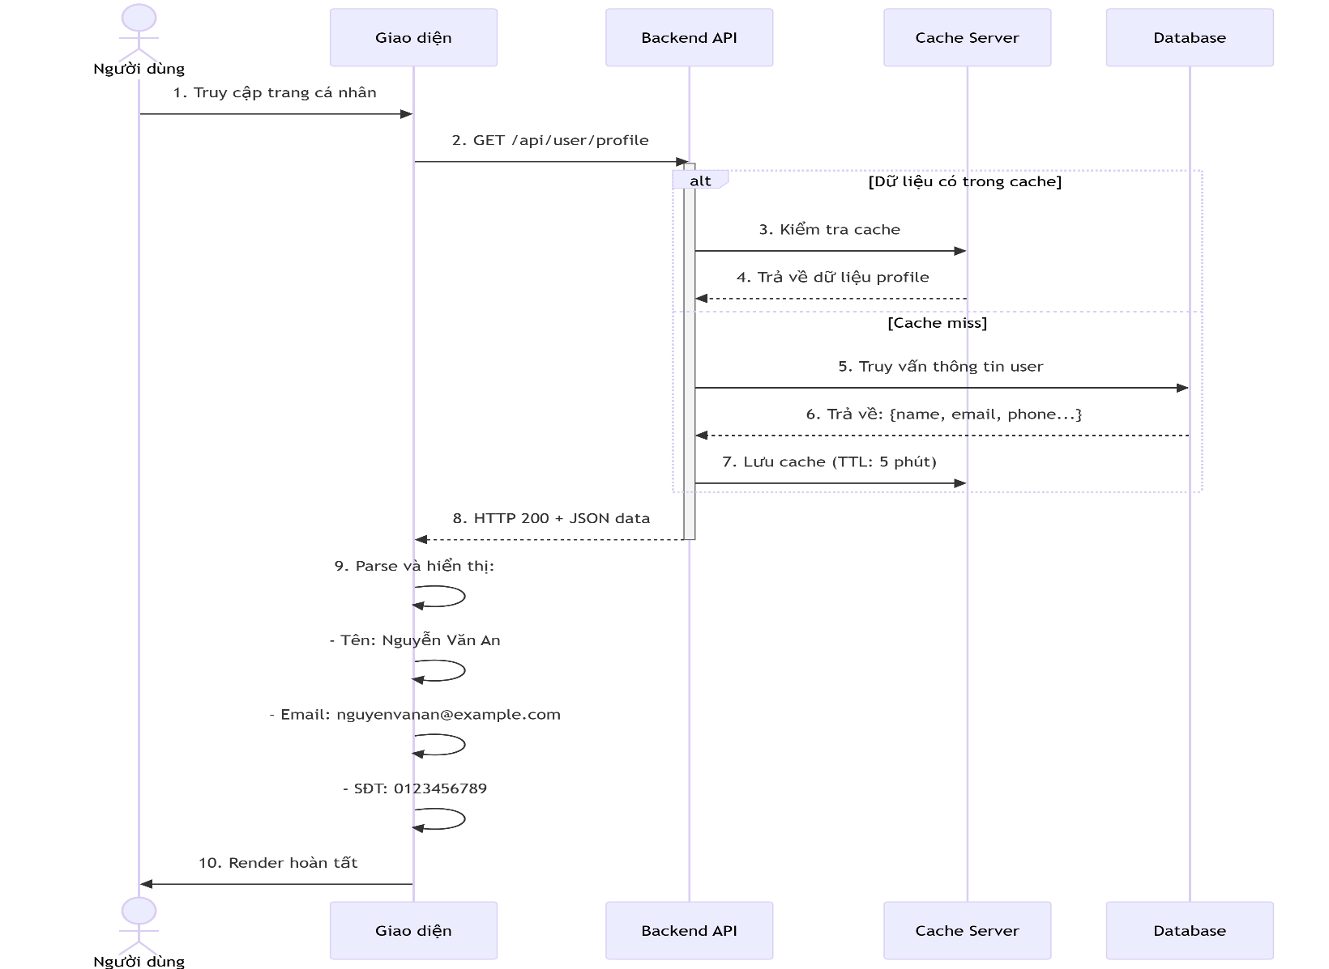

V. Main screen interaction

 | Người dùng mở trang profile từ menu

 | Giao diện gọi API /profile

 | Khi click cập nhật thông tin, thông tin sẽ thay đổi theo thông tin mới người dùng nhập vào

VI. API Specification

Thay đổi mật khẩu
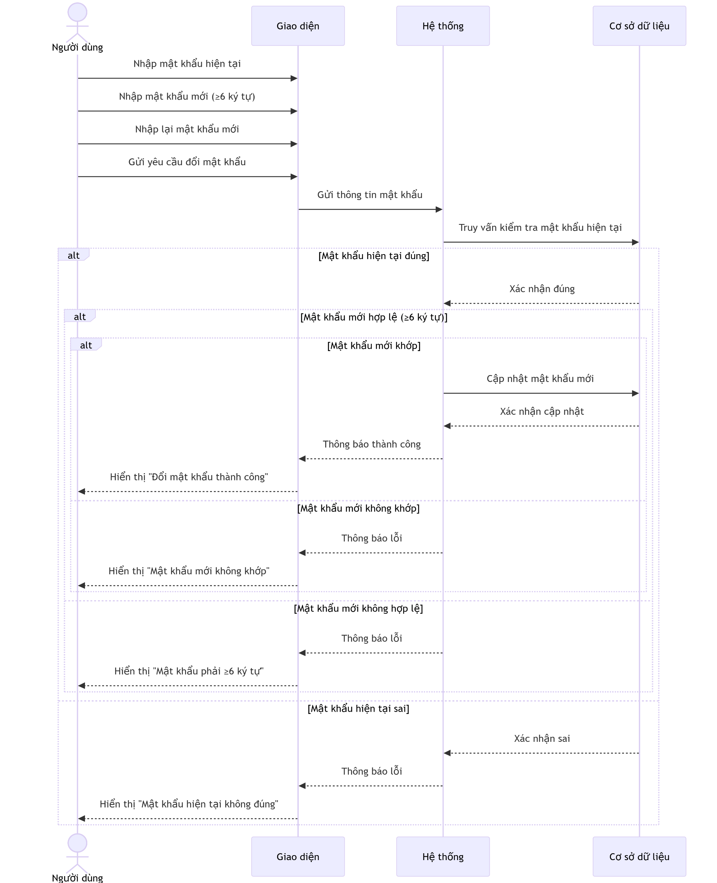
User System |  | Process | Screen ID | Screen Name |  | Created By | Created Date | Approved Date
 |  | Screen Design | 5 | Login |  | Thịnh | 2025-05-28 | MMDDYY

I. Overview
 | 1.Cho phép người dùng đăng nhập bằng tài khoản đã đăng ký thành công

II. Screen Design
 | 1. Screen Detail Image

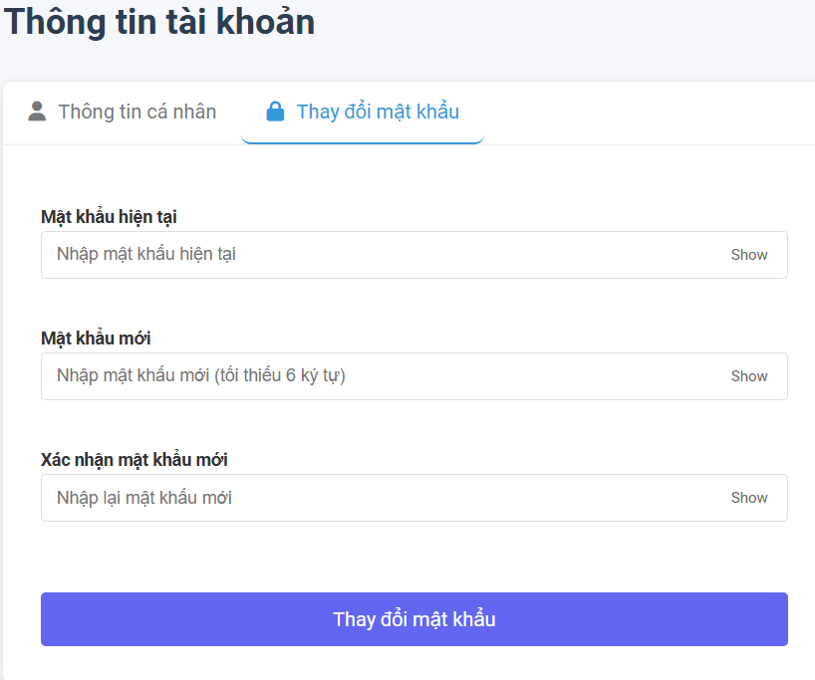

 | 2.Screen item

 | Item | Display | Type | I/O | Operation
 | 1 | Mật khẩu hiện tại | Input text | I | Người dùng nhập vào mật khẩu hiện tại
 | 2 | Mật khẩu mới | Input text | I | Nhập mật khẩu mới
 | 3 | Xác nhận mật khẩu mới | Input text | I | Confirm lại mật khẩu mới

III. Sequence Diagram

Trang chủ-Tổng quan
User System |  | Process | Screen ID | Screen Name |  | Created By | Created Date | Approved Date
 |  | Screen Design | 6 | homepage |  | Thịnh | 2025-06-03 | MMDDYY

I. Overview
 | 1.Màn hình chính giúp người dùng theo dõi tổng quan tài chính cá nhân
 | 2.Hiển thị chi tiết thu nhập, chi tiêu và phân tích theo danh mục

II. Screen Design
 | 1. Screen Detail Image

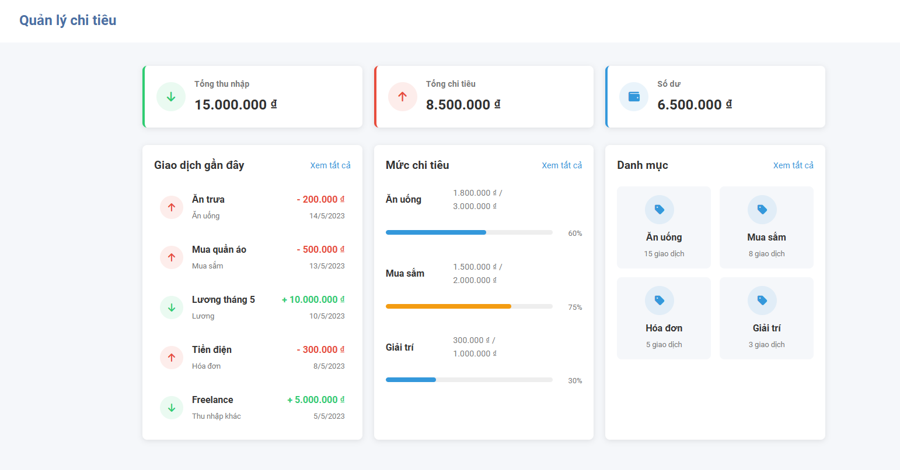

 | 2.Screen item

 | Item | Display | Type | I/O | Operation
 | 1 | Tổng thu nhâp | Card | O | Hiển thị tổng thu nhập tháng
 | 2 | Tổng chi tiêu | Card | O | Hiển thị tổng chi tiêu tháng
 | 3 | Số dư | Card | O | Hiển thị chênh lệch thu-chi
 | 4 | Giao dịch gần đây | List | O | Hiển thị 5 giao dịch mới nhất
 | 5 | Xem tất cả | Button/Link | I | Mở trang lịch sử giao dịch đầy đủ
 | 6 | Thanh tiến trình | Progress Bar | O | Hiển thị % chi tiêu/ngân sách theo danh mục
 | 7 | Biểu đồ phân bổ | Pie Chart | O | Hiển thị tỉ lệ chi tiêu theo danh mục
 | 8 | Chú thích danh mục | Legend | O | Hiển thị số lượng giao dịch theo danh mục

III. Sequence Diagram

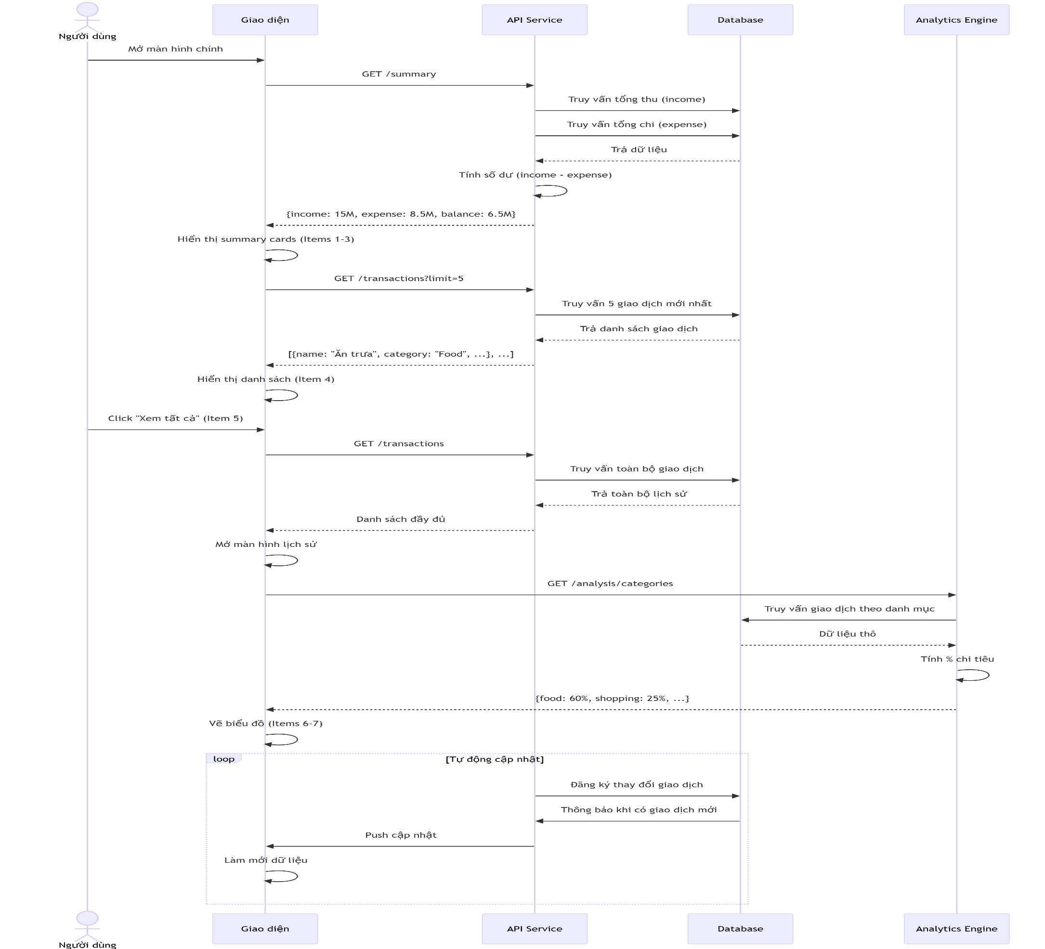

IV. Sequence Diagram

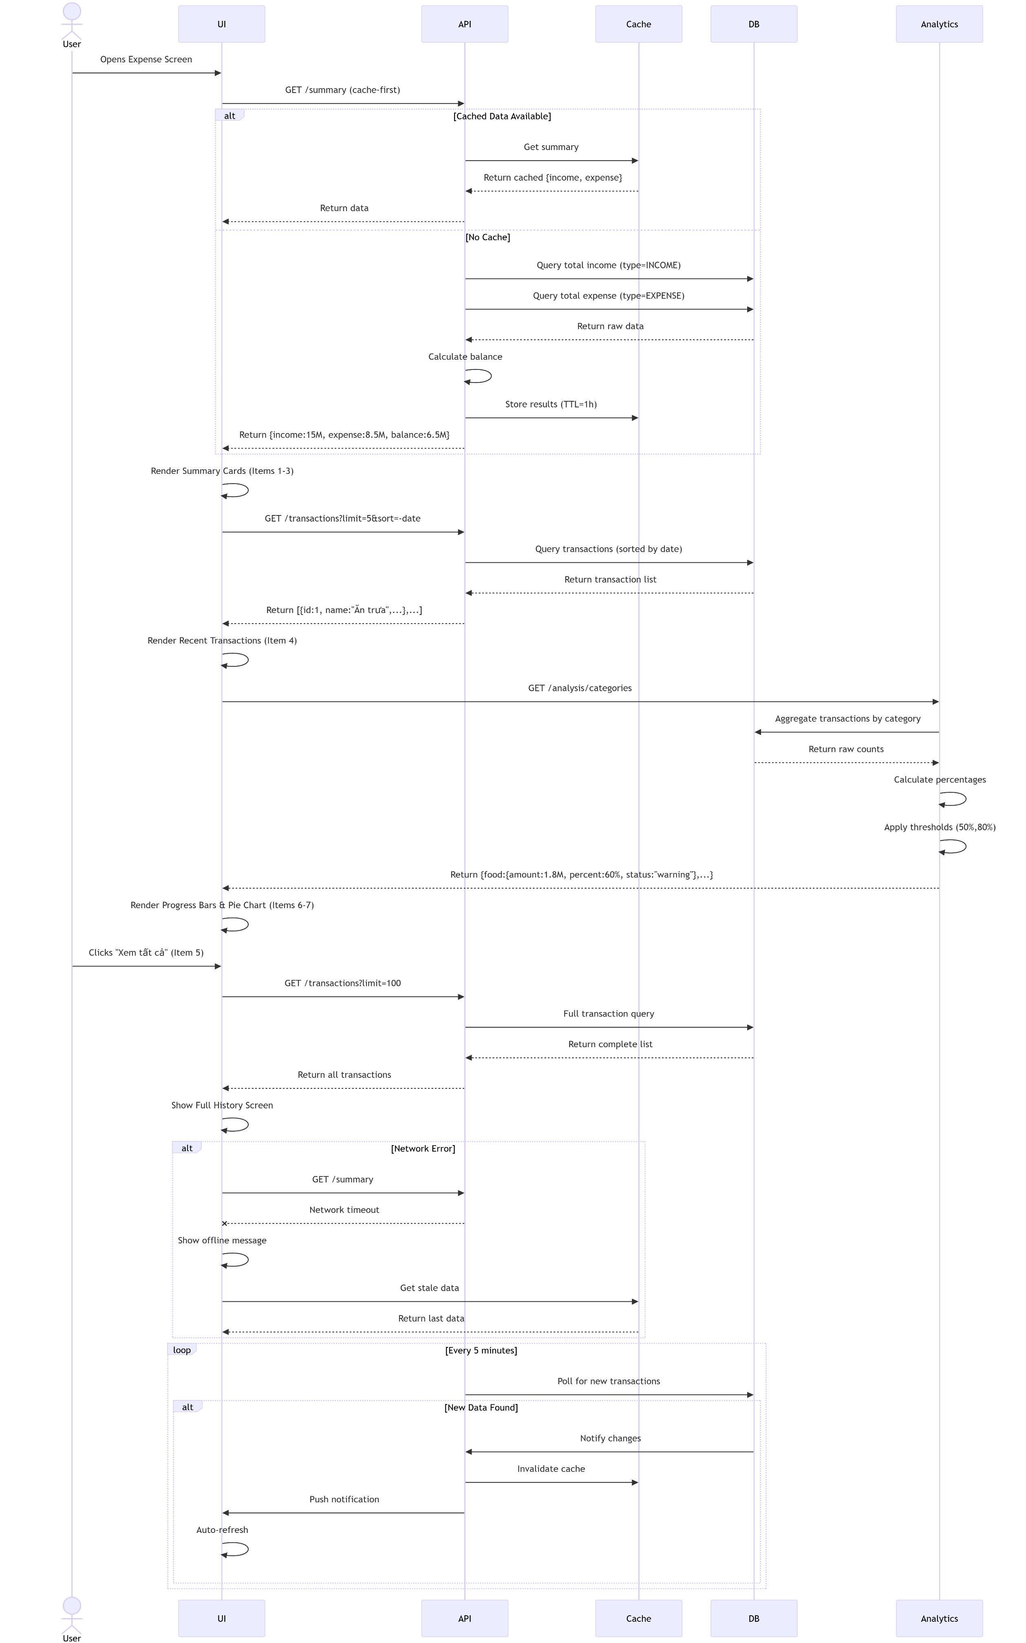

IV. Sequence Diagram

